상품제안서
파이롯트 지워지는 프릭션 우드 4색볼펜 0.5 | 상품코드: F00126

 |  |  |  |  |  |  | 02-412-0044 | www.easy1.co.kr
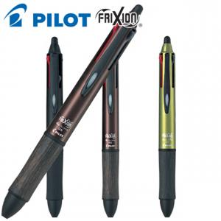

【상세/제작정보】 | .

【인쇄/포장옵션】 | 실크 / OPP(비닐)

【공급단가】 | 수량 | 30~ | 100~ | 500~ | 1,000~ | 3,000~
*VAT별도 | 단가 | 28,400원 | 27,730원 | 27,290원 | 26,620원 | 25,510원

【상품 URL】 | http://www.easy1.co.kr/src/goods_detail.php?gdno=126

